Power View3
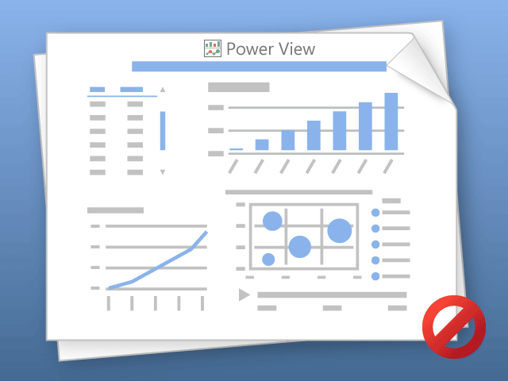

Power View יכול להדפיס גיליון אחד בלבד בכל פעם.
עבור לגיליון הרצוי ונסה שוב.

